Sheet1
正式研究：

 | 首先来说这里4个是必须要研究明白的，

 | 开始是 unityCG.cginc
 | unity 的saturate 是自己实现
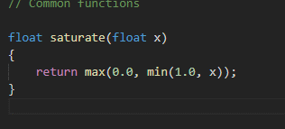

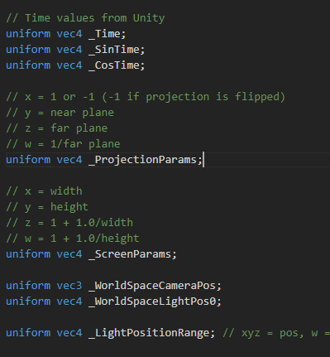
 |  |  |  |  | 这写都是引擎定义
 |  |  |  |  | float4 具体是

 |  |  |  |  | 相机世界位置
 |  |  |  |  | 场景中第一个平行光的位置

 |  |  |  |  | 灯光类型，衰减

 | unity_4LightPosX0, unity_4LightPosY0, unity_4LightPosZ0 |  |  |  | 只能在前向渲染中使用，前4个灯光，世界空间位置 |  |  |  | https://docs.unity3d.com/Manual/SL-UnityShaderVariables.html

 | unity_4LightAtten0 | 前4个灯光的衰减系数

 | unity_LightColor | hald4[4] | 前4个灯光的颜色

 | unity_WorldToShadow | float4x4[4] |  | 世界投影矩阵， 是用到聚光灯上，

 | 如果定义了灯光coolkie 可以定义平行光

 | 如果使用了 上面一些灯光类型， 定义多灯光编译

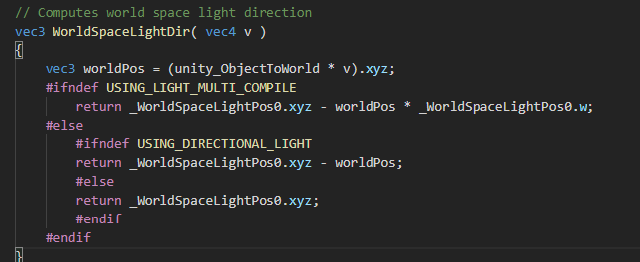

 |  |  |  |  |  |  |  | 这里定义 灯光到世界顶点的距离， 针对 比如点光源，

 |  |  |  |  |  |  |  | 传入模型空间点计算 世界空间，灯光到顶点的方向和长度

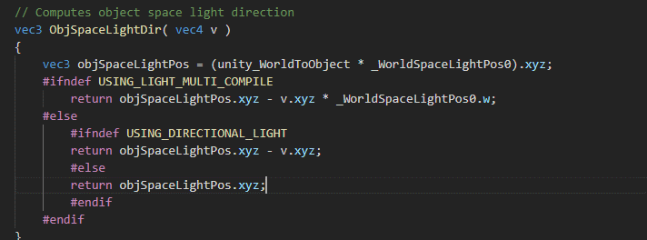

 |  |  |  |  |  |  |  | 这个是在 物体空间，求出灯光的向量

 |  |  |  |  |  |  |  | 传入的是 自身空间点

 |  |  |  |  |  |  |  | 传入自身空间顶点，得到顶点到相机的方向

 |  |  |  |  |  |  |  |  |  | 同样道理在模型空间进行计算

 |  |  |  |  |  | 经验的亮度计算

 |  |  |  |  |  | 计算视差uv

 |  |  |  |  |  | 传入高度图 高度参数， 返回当作uv

 | https://answers.unity.com/questions/1299881/parallax-offset-in-custom-shader.html

 | 1. float2 offsetMainTex = ParallaxOffset(tex2D(_ParallaxMap, IN.uv_MainTex).r, _Parallax, IN.viewDir);
 | 2. float2 offsetBumpMap = ParallaxOffset(tex2D(_ParallaxMap, IN.uv_MainTex).r, _Parallax, IN.viewDir);
 | 3. fixed4 c = tex2D (_MainTex, IN.uv_MainTex + offsetMainTex) * _Color;
 | 4. o.Albedo = c.rgb;
 | 5. o.Normal = UnpackNormal(tex2D(_BumpMap, IN.uv_BumpMap + offsetBumpMap));

 | 这里是才uv 采样 法线

 | http://popperelay.cn/2018/08/14/OpenGL32-%E8%A7%86%E5%B7%AE%E8%B4%B4%E5%9B%BE/ |  |  |  |  |  | 这里注解的会好些
 | http://popperelay.cn/2018/08/14/OpenGL32-%E8%A7%86%E5%B7%AE%E8%B4%B4%E5%9B%BE/

